Накладная-№3
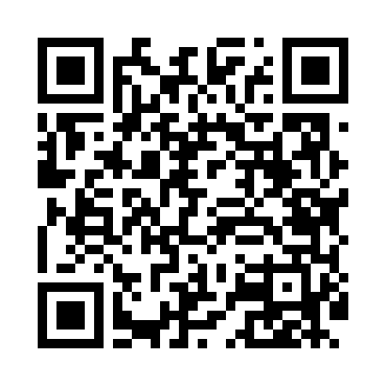
Номер товарно-транспортной накладной: |  |  | Торговый представитель: Amriyev Muhammad
Поставщик: Toshkent falcon fly 2 |  |  | Телефон торгового представителя: +998972880505
Дата отгрузки: 03.12.2025 |  |  | Контрагент: """" Klient
Дата консигнации: |  |  | Адрес:
Доставщик: |  |  | Телефон:
Телефон доставщика:
Время заказа: 03.12.2025 17:22:28
№ | Штрих-код | Название товаров (работ,услуг) | Количество | Количество в кейсе | Цена | Сумма
 |  |  | 66 |  |  | 109.4
1 | 6905385390231 | Пластиковая салатница YST108, 37.5×20 см, XP- 39-23 | 10 | 10 шт. | 4.70 | 47
2 | 6905385390019 | Пластиковая салатница YST-180019, 9 см, XP-39 -1 | 40 | 40 шт. | 1 | 40
3 | 6823541213241 | Ёғоч пиёла 9.5*6.5 10 см DB-13-54 | 16 | 16 шт. | 1.40 | 22.40
Итого: 109.4$|->UZS: 1,367,500.00

